화면 흐름
게임 시작

인트로

메인화면

인게임

게임 종료

인트로
 | 인트로 씬
3
1
Intro_01
Intro_03

Intro_04
4

2
Intro_02

Press 'ESC' to skip intro
5

 | 번호 | UI 이름 | UI 종류 | 설명 | 파일 명
 | 1 | 인트로 웹툰_01 | Image | 인트로 웹툰 첫번째 이미지 입니다. | Intro_toon_01
 | 2 | 인트로 웹툰_02 | Image | 인트로 웹툰 두번째 이미지 입니다. | Intro_toon_02
 | 3 | 인트로 웹툰_03 | Image | 인트로 웹툰 세번째 이미지 입니다. | Intro_toon_03
 | 4 | 인트로 웹툰_04 | Image | 인트로 웹툰 네번째 이미지 입니다. | Intro_toon_04
 | 5 | 인트로 생략 안내 문구 | Text | 인트로 생략 안내 문구입니다. | -

 | 1. 인트로 웹툰은 1->4 순서로 나타나게 됩니다.
 |  | 1-1. 이미지는 0.5초에 걸쳐 페이드인 됩니다.
 |  | 1-2. 이미지는 화면 정중앙에 위치합니다.
 | 2. ESC 입력 시 인트로 화면이 종료되고 메인 화면으로 이동합니다.
 |  | 2-1. 문구는 화면 하단부 중앙에 위치합니다.
 |  | 2-2. 폰트 사이즈는 --, 글꼴 --, bold, 검은색 입니다.
 |  | 2-3. ESC 키 입력 시 화면이 0.5초에 걸쳐 페이드 아웃 됩니다.

 | 인트로 웹툰 출력 순서 예시

Intro_01
60

70

Intro_01

Intro_02

Intro_01
Intro_03

Intro_03

Intro_01
Intro_03

Intro_04

Intro_02

인트로 웹툰 스토리

1 | 양치기 소년이 있었습니다.
2 | 그는 매우 강했고 양을 노리고 오는 늑대들과 싸워 이겼습니다.
3 | 어느날 그는 양들을 놔두고 여행을 다녀오겠다 말했습니다.(30일 동안)
4 | 양들은 양치기 소년이 없는 동안 살아남기위해 노력해야합니다!

Intro_01
Intro_03

Intro_04

Intro_02

 | 인트로 웹툰 이미지 전체 사이즈는 1780 x 920 사이즈 입니다.
 | 인트로 웹툰은 4개의 만화 이미지로 구성됩니다.
 | 각 만화 이미지 사이에는 임의의 간격이 존재합니다.
 | 각 만화 이미지 크기는 임의로 조절 가능합니다.(상단의 이미지는 예시 이미지 입니다.)

 | Intro_01
 | 설명
 | 목장 앞 들판에서 양들과 함께 평화롭게 웃고 있는 양치기 소년의 모습이 보입니다.
 | 한 구석에서 기회를 노리고 있는 늑대 무리가 보입니다.

 | 구도 예시

 | Intro_02
 | 설명
 | 주먹을 휘두르는 양치기 소년과 하늘로 날아가는 늑대 한마리, 그 모습을 보고 도망가는 늑대 무리들이 보입니다.
 | 양치기 소년 뒤에서는 양들이 눈을 반짝이며 환호성을 지릅니다.

 | 구도 예시

 | Intro_03
 | 설명
 | 양치기 소년이 양들에게 말을 한 뒤 목장 밖으로 나가는 모습이 보입니다.
 | 말풍선 내부에는 바다 위에 떠 있는 섬의 모습, 섬으로 향하는 배, 30Days 라는 문구가 배치되어 있습니다.
 | 양들은 그 말을 듣고 놀라는 표정을 짓습니다.

 | 구도 예시

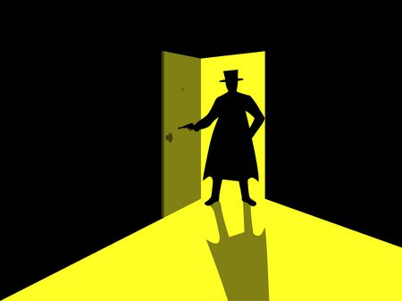

 | Intro_04
 | 설명
 | 양들은 다짐한듯한 표정으로 서로를 바라보며 말합니다.
 | 머리 위에는 말풍선이 하나로 이어지며 말풍선 내부에는 30Days 라는 문구와 함께 양과 늑대의 대치 구도가 그려집니다.

 | 구도 예시

메인 화면
1. 메인 화면 배경

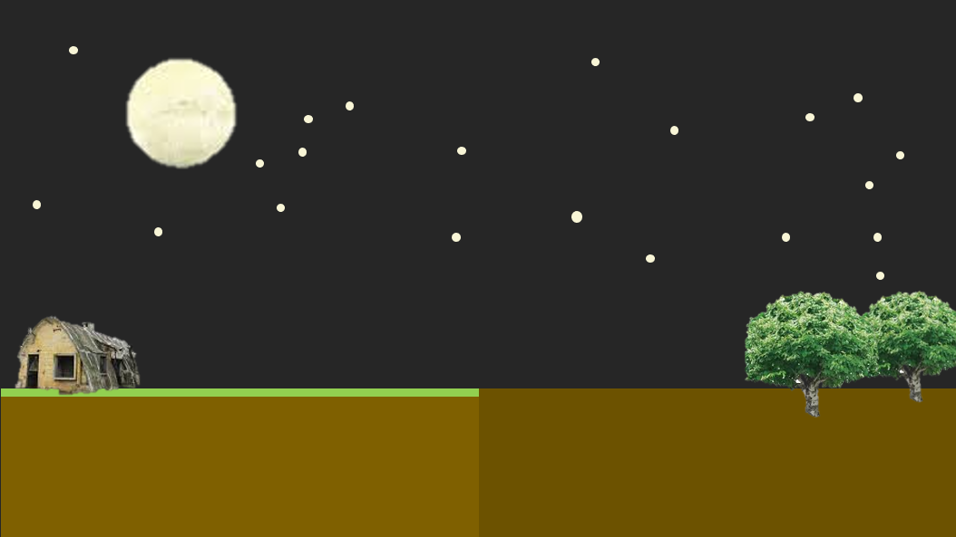
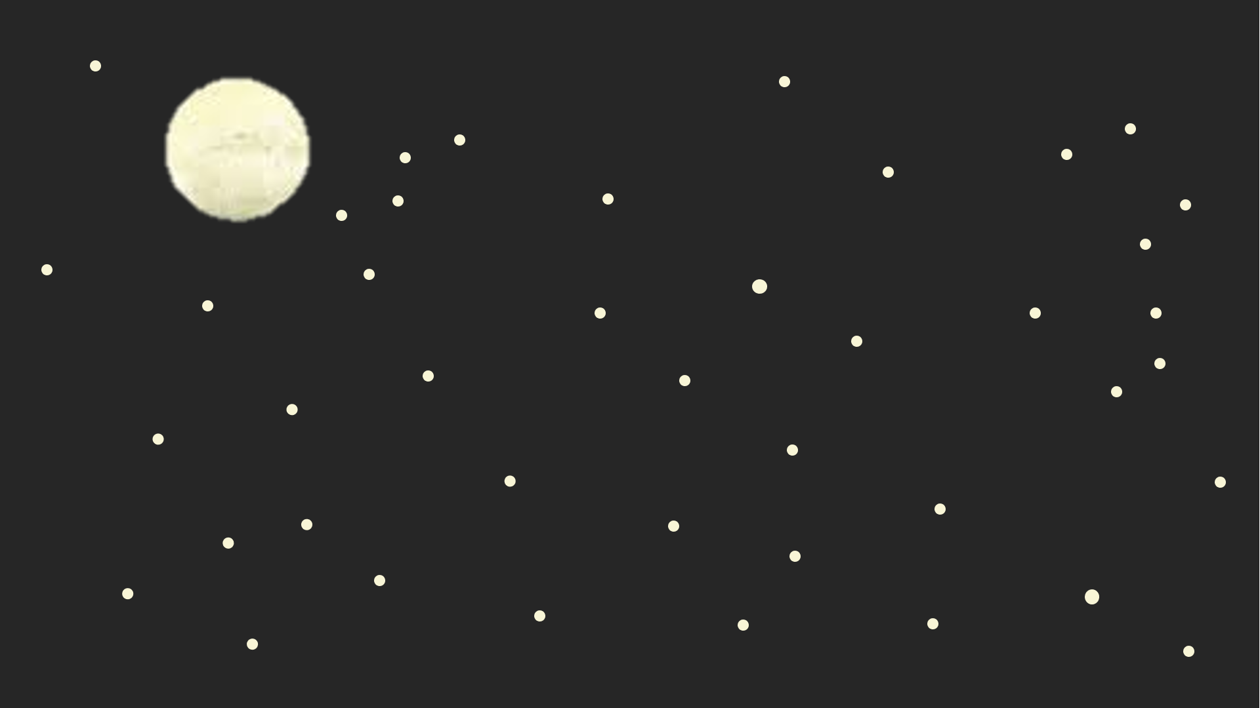
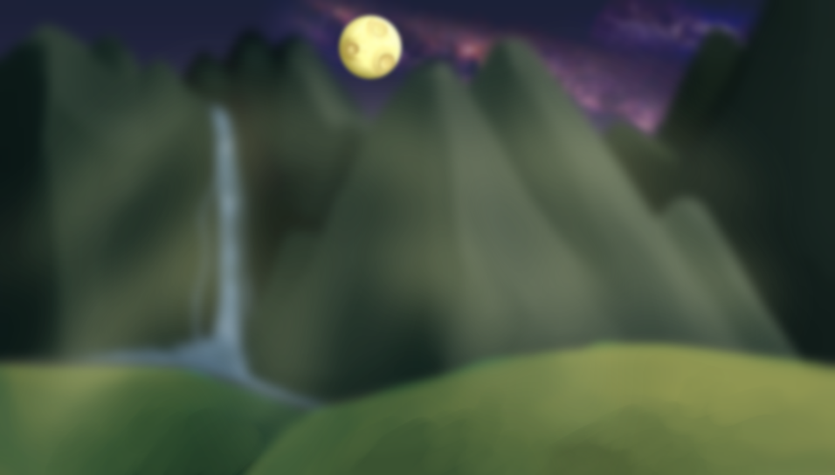

1
1

2

1. 하늘: 보름 달이 떠 있는 밤

2. 바닥: 중앙을 기준
 | 2-1. 왼쪽: 표면에 풀이 있음(관리가 잘 된 촉촉한 땅), 양 건물 하나 이하
 | 2-2. 오른쪽: 표면에 풀이 점점 사라지고 어두워 짐(관리가 안돼 마르고 거친 땅), 나무 1~2그루

2. 메인 화면 애니메이션

1 |  |  |  |  |  |  | 2 | 3 | 4 | 5

3. 메인 화면 애니메이션 UI

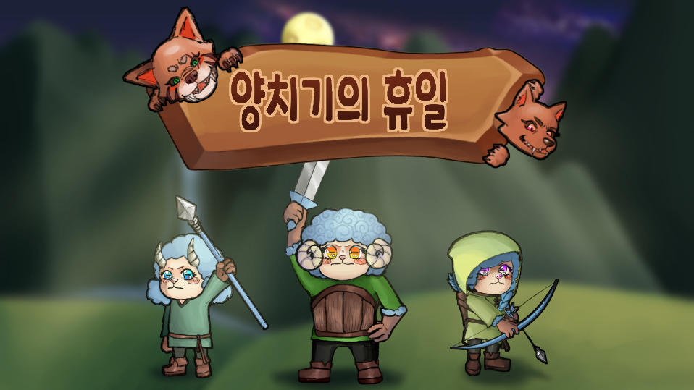

1

2

번호 | UI 이름 |  |  | UI 종류 | 설명
1 | 애니 메이션 스킵 버튼 |  |  | 버튼 | 마우스 또는 아무 키 클릭 시 페이드 아웃하면서 애니메이션 스킵
2 | 애니메이션 스킵 안내 텍스트 |  |  | 텍스트 | '아무 키나 누르세요' 출력

2-1. 2초 간격으로 서서히 사라지고 서서히 나타탐 반복

4. 메인 화면 UI

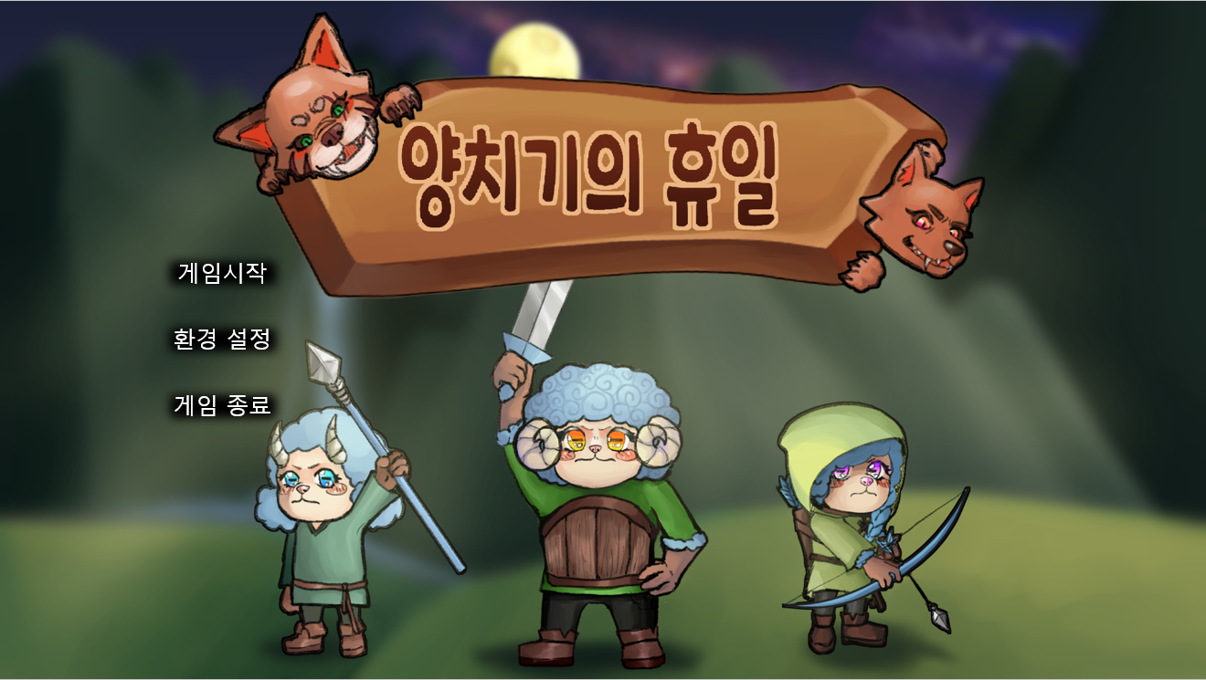
1

2
3
4

5

번호 | UI 이름 |  | UI 종류 | 설명
1 | 게임 로고 |  | 이미지 | 게임 로고 왼쪽엔 양 오른쪽엔 늑대 유닛
2 | 게임 시작 버튼 |  | 버튼 | 클릭 시 스테이지 시작
3 | 환경 설정 버튼 |  | 버튼 | 클릭 시 환경 설정 창 팝업
4 | 게임 종료 버튼 |  | 버튼 | 클릭 시 게임 종료

메인 화면 애니메이션 종료 및 스킵 후 게임 로고 및 모든 버튼 페이드 인
화면에 있는 캐릭터 이미지들은 화면 우측 5로 이동됨

2-1. 페이드 아웃, 페이드 인하면서 화면 전환

3-1. 팻말이 위에서 떨어지거나 추가로 땅에 박히는 느낌으로 팝업

5. 환경 설정 창

4
5
3
BGM
EFF
2
1
6
8
7
나가기
제작진
10
9

번호 | UI 이름 |  |  |  | UI 종류 | 설명
1 | 모달 효과 |  |  |  | 이미지 | 50% 투명도의 검은색 모달 효과
2 | 환경 설정 창 |  |  |  | 창 | 팻말이 위에서 떨어지거나 추가로 땅에 박히는 느낌으로 팝업
3 | 배경 음악 텍스트 |  |  |  | 텍스트 | 'BGM' 텍스트가 출력
4 | 배경 음악 소리 On/Off 전환 버튼 |  |  |  | 버튼 | 클릭 시 배경음악의 On / Off 상태 전환
5 | 배경 음악 소리 조절 스크롤 바 |  |  |  | 스크롤 바 | 스크롤 바로 배경음악 조절 가능
6 | 효과음 텍스트 |  |  |  | 텍스트 | 'EFF' 텍스트가 출력
7 | 효과음 소리 On/Off 전환 버튼 |  |  |  | 버튼 | 클릭 시 효과음의 On / Off 상태 전환
8 | 효과음 소리 조절 스크롤 바 |  |  |  | 스크롤 바 | 스크롤 바로 효과음을 조절 가능
9 | 나가기 버튼 |  |  |  | 버튼 | 클릭 시 팝업 창 닫음
10 | 제작진 버튼 |  |  |  | 버튼 | 클릭 시 제작진 창팝업

3-1. 2번, 5번 버튼 클릭 시 버튼의 아이콘이 그림01과 같이 전환됩니다.

4-1. 3번, 6번의 스크롤 바 최소 수치는 1, 최대 수치는 100입니다.

그림01

소리 On |  | 소리Off

5. 제작진 창

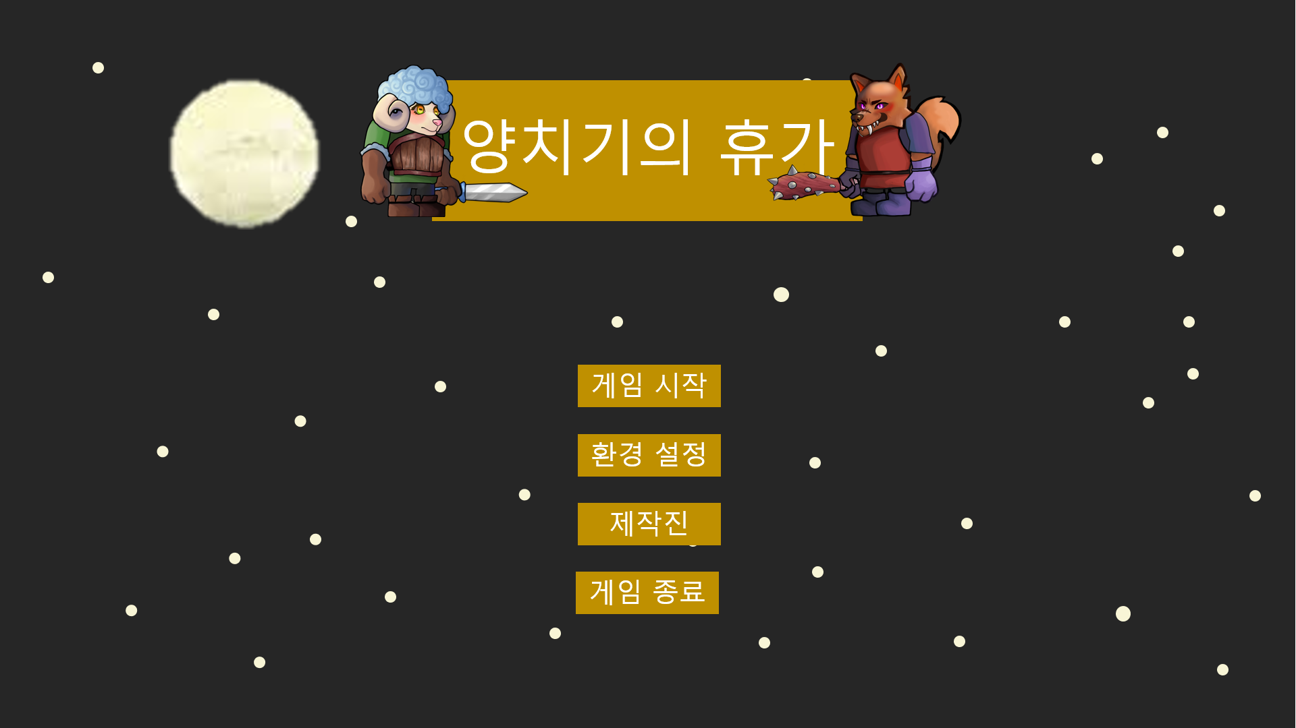

제작진
아티스트 기획자
문성범 김상헌
박지은 김은재
성민지 박종관
윤여민 배정수
프로그래머
김한결
임재영

2
3
1

나가기

4

번호 | UI 이름 |  | UI 종류 | 설명
1 | 모달 효과 |  | 이미지 | 50% 투명도의 검은색 모달 효과
2 | 제작진 창 |  | 창 | 팻말이 위에서 떨어지거나 추가로 땅에 박히는 느낌으로 팝업
3 | 제작진 텍스트 |  | 텍스트 | 파트별로 제작진들의 이름 출력
4 | 나가기 버튼 |  | 버튼 | 클릭 시 팝업 창 닫음

인게임
1
3
4
자원 / 인구
Menu
인게임 화면
 |  |  |  |  |  |  |  | 모든 화면은 나갈 때, 1초에 걸쳐 페이드 아웃 됩니다.
 |  |  |  |  |  |  |  | 모든 화면은 출력될 때, 1초에 걸쳐 페이드 인 됩니다.
2
DAY - 01
5

번호 | 이름 |  |  | 종류 |  | 설명
1 | 자원 / 인구 표시 |  |  | Image, Text |  | 플레이어의 자원과 인구 상황을 보여줍니다.
2 | 진행도 표시 |  |  | Text |  | 플레이어의 현재 게임 진행도를 보여줍니다.
3 | 페이즈 단계 표시 |  |  | Image |  | 현재 페이즈 및 페이즈 단계를 보여줍니다.
4 | 메뉴 버튼 |  |  | Button |  | 클릭 시 메뉴 윈도우가 팝업됩니다.
5 | 시계 표시 |  |  | Image |  | 정비 단계의 남은 간을 표시하는 시계 이미지가 표시됩니다.

9999
99/99
1-1. 자원과 인구 상황은 '[자원 아이콘] {현재 플레이어의 자원 수치} [인구 아이콘] {현재 사용중인 인구} / {최대 인구}' 형식으로 출력됩니다.
 | 1) 텍스트는 우측 정렬됩니다.
2-1. 진행도는 'DAY - {n}' 형식으로 출력되며 01부터 30까지 순차적으로 증가합니다.
3-1. 페이즈 단계 표시는 정비 단계에서는 해 아이콘이 출력됩니다.
 | 3-2. 수비 페이즈에서는 총 8가지의 아이콘이 정해진 순서에 따라 출력됩니다.
4-1. 메뉴 버튼 클릭 시 메뉴 윈도우가 modal 효과와 함께 팝업됩니다.
 | 4-2. 윈도우가 팝업 될 때 게임이 일시 정지 상태가 됩니다.

인게임 화면 - 메뉴 윈도우 |  |  |  |  |  |  |  |  | 메뉴 윈도우 - 다시하기 확인 팝업 |  |  |  | 메뉴 윈도우 - 나가기 확인 팝업

자원 / 인구
Menu
STAGE_01
70%
계속하기
다시하기
나가기
자원 / 인구
Menu
자원 / 인구
Menu
STAGE_01
STAGE_01

1
2
3

BGM
1
70%
1
70%
4
정말로 다시 하시겠습니까?
정말로 그만 하시겠습니까?
EFF
2
2
예
아니오
예
아니오
5
6
9
3
3

7
8

번호 | 이름 |  |  | 종류 |  | 설명 |  |  | 다시하기 버튼 클릭 시출력되는 팝업니다. |  |  |  | 나가기 버튼 클릭 시출력되는 팝업니다.
1 | 배경 음악 텍스트 |  |  | Text |  | 'BGM' 텍스트가 출력됩니다. |  |  | 번호 | 이름 | 종류 | 설명 | 번호 | 이름 | 종류 | 설명
2 | 배경 음악 소리 On/Off 전환 버튼 |  |  | Button |  | 클릭 시 배경음악의 On / Off 상태가 전환됩니다. |  |  | 1 | 다시하기 확인 텍스트 | Text | '정말로 다시 하시겠습니까?' 텍스트가 출력됩니다. | 1 | 나가기 확인 텍스트 | Text | '정말로 그만 하시겠습니까?' 텍스트가 출력됩니다.
3 | 배경 음악 소리 조절 스크롤 바 |  |  | Scroll Bar |  | 스크롤 바 이동을 통해 배경음악을 조절할 수 있습니다. |  |  | 2 | 예 버튼 | Button | 게임을 다시 시작합니다. | 2 | 예 버튼 | Button | 메인화면으로 이동합니다.
4 | 효과음 텍스트 |  |  | Text |  | 'EFF' 텍스트가 출력됩니다. |  |  | 3 | 아니오 버튼 | Button | 다시하기 확인 팝업을 닫습니다. | 3 | 아니오 버튼 | Button | 나가기 확인 팝업을 닫습니다.
5 | 효과음 소리 On/Off 전환 버튼 |  |  | Button |  | 클릭 시 효과음의 On / Off 상태가 전환됩니다. |  |  | 1-1. 다시하기 확인 팝업이 출력 될 때 메뉴 윈도우가 닫히게 됩니다. |  |  |  | 1-1. 나가기 확인 팝업이 출력 될 때 메뉴 윈도우가 닫히게 됩니다.
6 | 효과음 소리 조절 스크롤 바 |  |  | Scroll Bar |  | 스크롤 바 이동을 통해 효과음을 조절할 수 있습니다. |  |  | 2-1. 텍스트는 중앙 정렬됩니다. |  |  |  | 2-1. 텍스트는 중앙 정렬됩니다.
7 | 계속하기 버튼 |  |  | Button |  | 클릭 시 메뉴 윈도우가 닫힙니다. |  |  | 3-1. 다시하기 확인 팝업이 닫힐 때 메뉴 윈도우가 다시 열립니다. |  |  |  | 3-1. 나가기 확인 팝업이 닫힐 때 메뉴 윈도우가 다시 열립니다.
8 | 다시하기 버튼 |  |  | Button |  | 클릭 시 게임이 다시 시작됩니다.
9 | 나가기 버튼 |  |  | Button |  | 클릭 시 메인화면으로 이동합니다.
1-1. 메뉴 윈도우가 출력되는 동안은 게임이 일시정지 됩니다.
2-1. 2번, 5번 버튼 클릭 시 버튼의 아이콘이 그림01과 같이 전환됩니다.
3-1. 3번, 6번의 스크롤 바 최소 수치는 1, 최대 수치는 100입니다.
4-1. 다시하기 버튼 클릭 시 현재까지 플레이 한 기록이 초기화 되고 DAY - 01부터 다시 시작합니다.

소리 On |  | 소리Off
 |  | 그림01

1. 하단 인터페이스

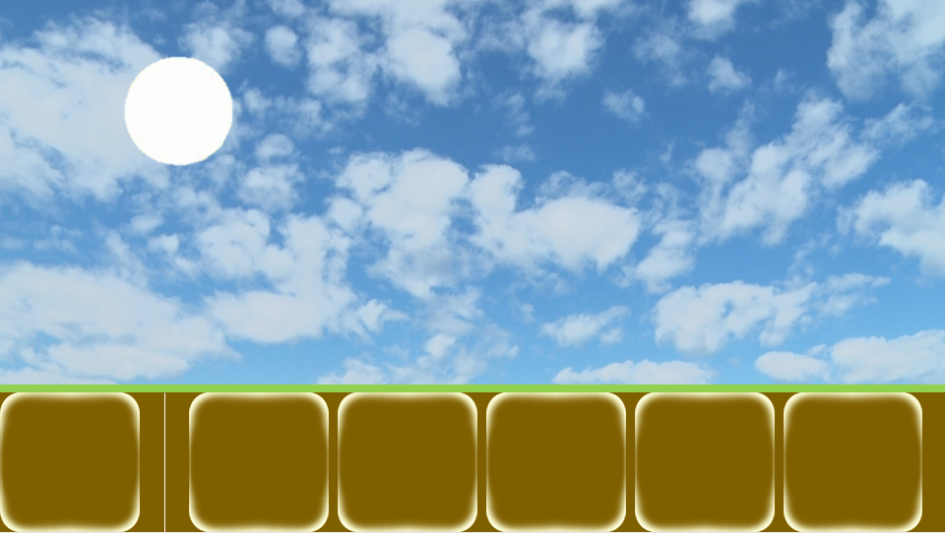

2
3

유닛
Q
W
E
R
?
1
건물
100
150
200
250

번호 | UI 이름 |  |  | UI 종류 | 설명
1 | 건물/유닛 선택 창 전환 버튼 |  |  | Button | 클릭 시 건물/유닛 선택 창이 건물 창으로 전환
2 | 영역 구분 바 |  |  | Image | 버튼과 창을 구분 하는 바
3 | 건물/유닛 선택 창 |  |  | Window | 건설할 건물이나 생산할 유닛을 선택하는 창

1-1. "건설","유닛" 텍스트와 해당 이미지가 버튼 내부에 존재
1-2. 두 버튼이 좌우로 겹쳐 있고 활성화 돼있는 창의 버튼이 위에 존재

3-1. 건물 버튼 클릭 건물 선택 창 활성화
3-2. 유닛 버튼 클릭 유닛 선택 창 활성화
3-3. 건설된 건물 클릭 시 유닛 선택 창 활성화
3-4. 초기값은 비활성화 상태
3-5. 하단 인퍼테이스 이 다른 화면 클릭 시 비활성화

2. 건물 선택 창

2

Q
W
E
R
?
건물
1
100
150
200
250

번호 | UI 이름 |  | UI 종류 | 설명
1 | 건물 버튼 |  | Button | 클릭 시 건물 건설 위치 선택 상태가 됨
2 | 건물 추가 예정 |  | Image | 상호작용 하지 않음

1-1. 각 버튼들은 해당 건물의 이미지가 버튼 내부에 존재
1-2. 코스트가 더 싼 유닛들이 좌측으로 정렬됨
1-3. 버튼 촤측 상단에 단축키 표시
1-4. 건물 건설에 필요한 건초가 부족한 경우 버튼 50% 밝기로 비활성화
1-5. 버튼 하단에 필요 코스트 표시
1-6. 버튼 촤측 상단에 단축키 표시

3. 유닛 선택 창

2

A
B
C
D
?
건물
1
100
150
200
250

번호 | UI 이름 |  | UI 종류 | 설명
1 | 유닛 버튼 |  | Button | 클릭 시 해당 건물에서 해당 유닛을 1마리 소환
2 | 유닛 추가 예정 |  | Image | 상호작용 하지 않음

1-1. 모든 건물에서 생산 가능한 유닛 버튼 존재
1-2. 각 버튼들은 해당 유닛의 이미지가 버튼 내부에 존재
1-3. 코스트가 더 싼 유닛들이 좌측으로 정렬됨
1-4. 버튼 하단에 필요 코스트 표시
1-5. 버튼 촤측 상단에 단축키 표시
1-6. 유닛 생산에 필요한 건초가 부족하거나 필요 건물이 없는 경우 버튼 30% 밝기로 비활성화
1-7. 모든 유닛들은 생산 후 해당 건물에서 쿨타임을 가짐

쿨타이 연출: 버튼에 20% 투명도의 검은색 이미지가 쿨타임에 비례해서 시계 방향으로 지워짐





4. 유닛/건물 설명 창

1
2
3
(이름) 5초
인구수를 추가하는 건물입니다.

4
Q
W
E
R
?

건물
100
150
200
250

번호 | UI 이름 |  | UI 종류 | 설명
1 | 유닛/건물 설명 창 |  | Window | 유닛/건물 버튼에 1초 마우스 호버 시 팝업됩니다.
1 | 유닛/ 건물 이름 |  | Text | 창 좌측 상단에 유닛 또는 건물의 이름 출력
2 | 쿨타임/건설 시간 |  | Text | 창 우측 상단에 쿨타임 또는 건설 시간 + "초" 출력
3 | 유닛/건물 설명 |  | Text | 필요 코스트, 쿨 타임 밑에 해당 버튼 설명 출력

1
2
건물 수리 UI
 |  |  | 두 UI 모두 건물이 늑대한테 공격 당해 1이상의 피해를 입었을 때 출력됩니다. 수리가 완료되면 사라집니다.

3

번호 | UI 이름 |  | UI 종류 |  | 설명
1 | 수리 버튼 |  | Button |  | 유닛/건물 버튼에 1초 마우스 호버 시 팝업됩니다.
2 | 건물 체력 바 |  | Porgress Bar |  | 창 좌측 상단에 유닛 또는 건물의 이름 출력
3 | 수리 버튼(수리중) |  | Button |  | 창 우측 상단에 쿨타임 또는 건설 시간 + "초" 출력

게엄 오버(게임 클리어 실패 팝업)

자원 / 인구
Menu
STAGE_01
1
70%
패 배
양치기가 자리를 비운 사이
늑대들이 돈을 훔쳐 달아났습니다! 불쌍한 양치기...

다시하기
나가기

게임 클리어 실패 시 출력되는 팝업입니다.
번호 | 이름 |  |  | 종류 |  | 설명
1 | 패배 안내 텍스트 |  |  | Text |  | 텍스트가 중앙 정렬로 출력됩니다.
2 | 다시하기 버튼 |  |  | Button |  | 게임을 다시 시작합니다.
3 | 나가기 버튼 |  |  | Button |  | 메인화면으로 이동합니다.
1-1.클리어 실패 팝업이 출력되는 동안은 게임이 일시정지 됩니다.
2-1. '패 배' 제목이 굵은 글씨로 출력됩니다.
 | 2-2. '양치기가 자리를 비운 사이{/n}늑대들이 돈을 훔쳐 달아났습니다!{/n}불쌍한 양치기…' 텍스트가 제목 아래 영역에 출력됩니다.

게엄 오버(게임 클리어 성공)
1
1
2
 |  |  |  |  |  |  | 클리어 만화 설명.
 |  |  |  |  |  |  | 양들이 다급하게 농장의 뒷정리를 합니다.
 |  |  |  |  |  |  | 양치기가 농장으로 돌아오는 뒷모습이 보입니다.
 |  |  |  |  |  |  | 양들이 아무것도 모른다는듯한 해맑은 모습으로 양치기를 반깁니다.
 |  |  |  |  |  |  | 양을 껴안는 양치기의 뒷모습과 그 장면을 숨어서 쳐다보는 늑대의 모습이 보입니다.

3
4

2
Press Spacebar to next

게임 클리어 성공 시 출력되는 화면입니다.
번호 | 이름 |  |  | 종류 |  | 설명
1 | 게임 클리어 만화 |  |  | Image |  | 이미지가 각 번호 순서로 출력됩니다.
2 | 키 입력 안내 |  |  | Text |  | 'Press Spacebar to next' 텍스트가 출력됩니다.
1-1. 게임 클리어 만화는 각 번호의 이미지가 2초에 걸쳐 페이드인됩니다.
 | 1-2. 1번 이미지는 게임 클리어 성공 화면 출력되고 1초 뒤 출력됩니다.
2-1. 텍스트는 중앙 정렬로 출력됩니다.
 | 2-2. 텍스트는 1초 주기로 페이드 인/아웃이 계속해서 반복됩니다.
3-1. 모든 이미지가 출력된 뒤 10초 뒤에 자동으로 메인 화면으로 이동합니다.
 | 3-2. 4번째 이미지가 출력된 뒤에 키 입력 시 메인화면으로 이동합니다.
 | 3-3. 각 버튼 클릭 시 이미지 출력이 완전히 되지 않는 동안에는 키 입력을 받지 않습니다.

유닛 피격 데미지
111
111

111
111
텍스트 출력은 유닛 체력 UI 상단에서부터 출력되어 위로 이동합니다.
1초에 걸쳐 텍스트가 서서히 사라집니다.
텍스트는 중앙 정렬되어 출력됩니다.
텍스트 색상은 검은색입니다.
텍스트 폰트는 '메이플스토리'체 입니다.

UI 디자인
TextBG | 내부에 텍스트가 출력되는 UI 배경 이미지입니다.
글 자

참고 이미지
 | 나무 재질의 외곽선 내부에 종이 느낌의 텍스트 출력 영역이 있습니다.

VolButton_On | 볼륨이 On 상태일 때 출력되는 이미지입니다. |  | 버튼 상태(nomal, over, click)

참고 이미지

VolButton_Off | 볼륨이 Off 상태일 때 출력되는 이미지입니다. |  | 버튼 상태(nomal, over, click)

참고 이미지

Scorllbar | 볼륨 조절할 때 사용하는 스크롤 바입니다.

구성
볼륨 있음
배경
스크롤

참고 이미지

MenuButton | 메뉴 버튼 이미지 입니다. | 버튼 상태(nomal, over, click)
Menu

참고 이미지
 | 나무 재질을 가진 버튼 입니다.

Phase_icon_Sun | 정비 페이즈 동안에 출력되는 해 모양 아이콘입니다.

참고 이미지
 | 붉은색의 해 모양 아이콘 입니다.

Phase_icon_Moon | 수비 페이즈 동안에 출력되는 달 모양 아이콘입니다. 가장 좌측부터 01, 가장 마지막이 08 입니다.

참고 이미지
 | 달 모영 아이콘입니다.
 | 08번 아이콘은 붉은색의 달 입니다.

Watch
 | 시계 이미지입니다. | 예시 이미지
 | 목재 시계입니다.

인게임 배경 연출
인게임 배경 연출 예시입니다.

상단과 같이 카메라에 표시되는 배경 이미지가 있을 때.

1102

다음과 같이 1102인 원형 스카이 박스를 그립니다.

바닥 타일맵
배경 레이어
바닥 타일맵
배경 레이어
바닥 타일맵
배경 레이어
바닥 타일맵
배경 레이어

 | 예시

다음과 같이 낮/ 밤 영역을 구분하여 작업합니다.

태양과 달은 스카이박스에 포함되어 있지 않는 별개의 이미지입니다.

인게임 배경이미지는 시계 방향으로 회전합니다.

